for test file
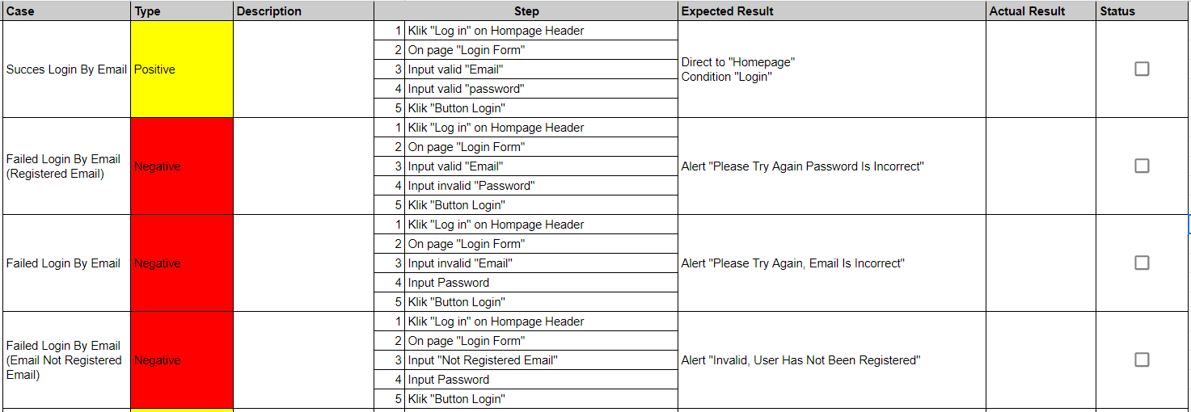
scenario testing
https://medium.com/dot-intern/membuat-skenario-test-sebagai-bahan-dalam-melakukan-pengujian-aplikasi-eb6c42205a3b

https://www.autodika.com/2019/12/cara-membuat-skenario-testing.html

